DCF
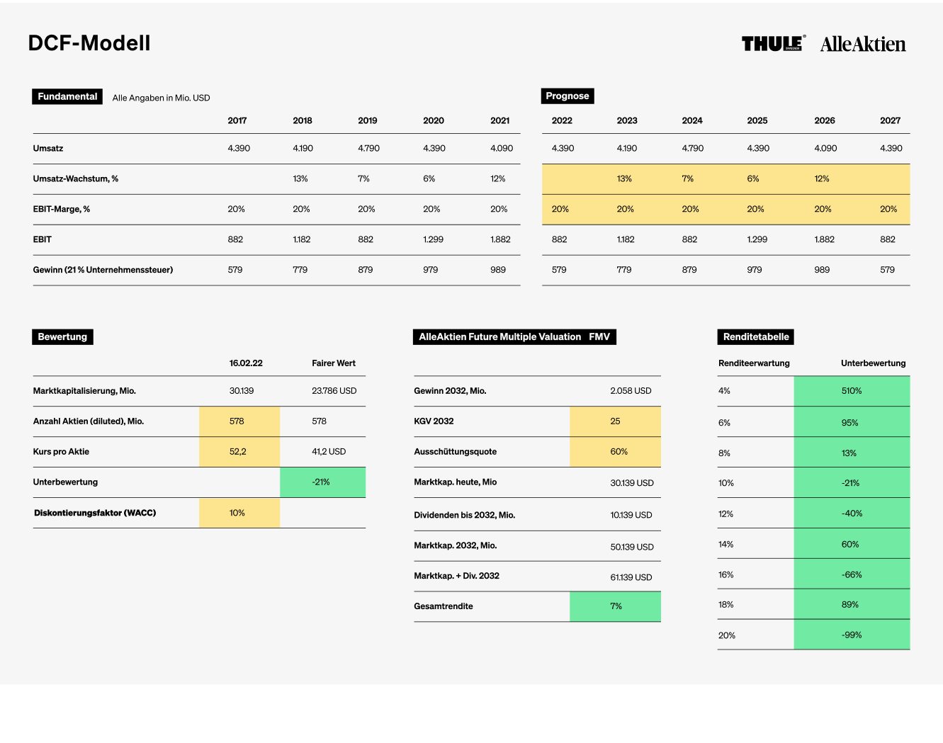
DCF-Modell

Fundamental
Alle Angaben in Mio. USD
Prognose
 |  |  | 2017 | 2018 | 2019 | 2020 | 2021 | 2022 | 2023 | 2024 | 2025 | 2026 | 2027 | 2028 | 2029 | 2030 | 2031 | 2032 | 2033 | 2034 | 2035 | 2036 | 2037 | 2038 | 2039 | 2040 | 2041 | 2042 | Terminal Value
Umsatz |  |  | 242 | 272 | 363 | 870 | 903 | 813 | 813 | 935 | 1,056 | 1,183 | 1,313 | 1,444 | 1,574 | 1,716 | 1,853 | 2,001 | 2,141 | 2,291 | 2,452 | 2,599 | 2,755 | 2,892 | 3,037 | 3,159 | 3,285 | 3,383
Umsatz-Wachstum, % |  |  |  | 12 % | 33 % | 140 % | 4 % | -10 % | 0 % | 15 % | 13 % | 12 % | 11 % | 10 % | 9 % | 9 % | 8 % | 8 % | 7 % | 7 % | 7 % | 6 % | 6 % | 5 % | 5 % | 4 % | 4 % | 3 % | 2 %
EBIT-Marge, % |  |  | 9 % | 11 % | 18 % | 17 % | 21 % | 15 % | 15 % | 15 % | 16 % | 16 % | 16 % | 17 % | 17 % | 18 % | 18 % | 19 % | 19 % | 20 % | 20 % | 21 % | 21 % | 22 % | 22 % | 23 % | 24 % | 25 %
EBIT |  |  | 21 | 31 | 64 | 146 | 187 | 122 | 122 | 140 | 169 | 189 | 210 | 246 | 268 | 309 | 334 | 380 | 407 | 458 | 490 | 546 | 578 | 636 | 668 | 726 | 788 | 846
Nettogewinn bei | 30 % | Steuern | 14 | 26 | 50 | 95 | 126 | 85 | 85 | 98 | 118 | 132 | 147 | 172 | 187 | 216 | 233 | 266 | 285 | 321 | 343 | 382 | 405 | 445 | 468 | 509 | 552 | 592 | 7,549

Bewertung
AlleAktien Future Multiple Valuation FMV
Renditetabelle
 |  |  | 2022-09-27 | Fairer Wert |  |  |  |  |  |  | Renditeerwartung |  | Unterbewertung
Marktkapitalisierung, Mio. |  |  | 2,616 | 3,091 |  | Gewinn 2032, Mio. |  |  | 266 |  | 4 % |  | 567 %
Anzahl Aktien (diluted), Mio. |  |  | 40 | 40 |  | KGV 2032 |  |  | 20 |  | 6 % |  | 192 %
Kurs pro Aktie |  |  | 64.72 | 76 |  | Ausschüttungsquote |  |  | 40 % |  | 8 % |  | 74 %
Unterbewertung |  |  |  | 18 % |  | Marktkap. heute Mio. |  |  | 2,616 |  | 10 % |  | 18 %
Diskontierungsfaktor (WACC) |  |  | 10 % |  |  | Dividenden bis 2033, Mio. |  |  | 697 |  | 12 % |  | -13 %
 |  |  |  |  |  | Marktkap. 2033, Mio. |  |  | 5,323 |  | 14 % |  | -33 %
 |  |  |  |  |  | Marktap. + Div. 2033 |  |  | 6,020 |  | 16 % |  | -46 %
 |  |  |  |  |  | Gesamtrendite |  |  | 9 % |  | 18 % |  | -55 %
 |  |  |  |  |  |  |  |  |  |  | 20 % |  | -61 %

